trang bìa
Posts and Telecommunications Institute of Technology |  |  |  |  |  |  | Thiết kế |  | Tài liệu phát triển |  | Tên hệ thống |  |  | Quản lý kho hàng siêu thị |  |  |  | Người tạo |  | Trung Kiên | Ngày tạo |  | 2018-04-10
 |  |  |  |  |  |  |  |  |  |  |  |  |  |  |  |  |  | Người cập nhật |  |  | Ngày cập nhật
 |  |  |  |  |  |  |  |  |  |  | Màn hình (ID) |  |  | export_detail |  | Màn hình (Tên) |  | chi tiết phiếu xuất

 | QUAN LY KHO HANG SIEU THI Tài liệu phát triển hệ thống

 | Version 1.0

 |  |  |  |  |  |  |  |  |  | 1. Mục đích |  |  |  | 7. Giao diện màn hình
 |  |  |  |  |  |  |  |  |  | 2. Giới hạn hoạt động |  |  |  | 8. Danh sách hạng mục
 |  |  |  |  |  |  |  |  |  | 3. Giới hạn hệ thống |  |  |  | 9. Khái quát chức năng
 |  |  |  |  |  |  |  |  |  | 4. Chức năng liên quan |  |  |  | 10. Xử lý chi tiết
 |  |  |  |  |  |  |  |  |  | 5. Không bao gồm
 |  |  |  |  |  |  |  |  |  | 6. Sơ đồ

Posts and Telecommunications Institute of Technology |  |  |  |  |  |  | Thiết kế |  | Tài liệu phát triển |  | Tên hệ thống |  |  | Tìm việc và người giúp việc |  |  |  | Người tạo |  | Trung Kiên | Ngày tạo |  | 2018-04-10
 |  |  |  |  |  |  |  |  |  |  |  |  |  |  |  |  |  | Người cập nhật |  |  | Ngày cập nhật
 |  |  |  |  |  |  |  |  |  |  | Màn hình (ID) |  |  | export_detail |  | Màn hình (Tên) |  | chi tiết phiếu xuất

 | Lịch sử chỉnh sửa

 | Ver |  | Ngày cập nhật |  |  | Nội dung cập nhật |  |  |  |  |  |  |  | Người cập nhật
 |  |  |  |  |  |  |  |  |  |  |  |  |  |  | Ngày duyệt |  | Người duyệt |  | Ngày duyệt |  |  | Người duyệt
 | 1 |  | 2018-04-10 |  |  | Tạo mới |  |  |  |  |  |  |  | Trung Kiên

Posts and Telecommunications Institute of Technology |  |  |  |  |  |  | Thiết kế |  | Tài liệu phát triển |  | Tên hệ thống |  |  | Tìm việc và người giúp việc |  |  |  | Người tạo |  | Trung Kiên | Ngày tạo |  | 2018-04-10
 |  |  |  |  |  |  |  |  |  |  |  |  |  |  |  |  |  | Người cập nhật |  |  | Ngày cập nhật
 |  |  |  |  |  |  |  |  |  |  | Màn hình (ID) |  |  | export_detail |  | Màn hình (Tên) |  | chi tiết phiếu xuất

 | 1. Mục đích
 |  |  | - Trang dùng để xem chi tiết phiếu xuất
 |  |  | - Trang dùng để xem lượng luọng hàng hóa trong đơn duyệt để có thể duyệt hoặc hủy đơn hàng

 | 2. Giới hạn hoạt động
 |  | Thủ Kho mới có thể xem chi tiết phiếu nhập

 | 3. Giới hạn hệ thống
 |  | Không có

 | 4. Chức năng liên quan
 |  | Sau khi nhấn vào có thể xem chi tiết phiếu xuất

 | 5. Không bao gồm
 |  | Không có

Posts and Telecommunications Institute of Technology |  |  |  |  |  |  | Thiết kế |  | Tài liệu phát triển |  | Tên hệ thống |  |  | Tìm việc và người giúp việc |  |  |  | Người tạo |  | Trung Kiên | Ngày tạo |  | 2018-04-10
 |  |  |  |  |  |  |  |  |  |  |  |  |  |  |  |  |  | Người cập nhật |  |  | Ngày cập nhật
 |  |  |  |  |  |  |  |  |  |  | Màn hình (ID) |  |  | export_detail |  | Màn hình (Tên) |  | chi tiết phiếu xuất

Màn hình chi tiết phiếu xuất
 | 6. Sơ đồ

Khởi động
hệ thống

Màn hình chính

Export, ExportProduct, User, Warehouse, Store

 | Table

 |  |  | № | Loại | Tên |  |  |  |  |  |  | I/O | Ghi Chú
 |  |  | 1 | M | Employee |  |  | Table quản lý thông tin người lao động |  |  |  | I/O
 |  |  | 2 | M | Address |  |  | Table chứa danh sách quận/huyện |  |  |  | I
 |  |  | 4 | M | JobType |  |  | Table chứa danh sách loại công việc |  |  |  | I
 |  |  | 5
 |  |  | 6
 |  |  | 7
 |  |  | 8
 |  |  | 9
 |  |  | 10

 |  |  |  | ※ Loại (M: Master / T: Transaction table / Ⅰ: INI file / W: work table / V: view / S: stored procedures / L: SQL loader / F: file)

thiết kế
Posts and Telecommunications Institute of Technology |  |  |  | Thiết kế |  |  | Tài liệu phát triển |  | Tên hệ thống |  | Quản lý kho hàng siêu thị |  | Người tạo | Trung Kiên | Ngày tạo | 2018-04-10
 |  |  |  |  |  |  |  |  |  |  |  |  | Người cập nhật |  | Ngày cập nhật
 |  |  |  |  |  |  |  |  | Màn hình (ID) |  | export_detail | Màn hình (Tên) | Chi tiết phiếu xuất

 | 7. Giao diện

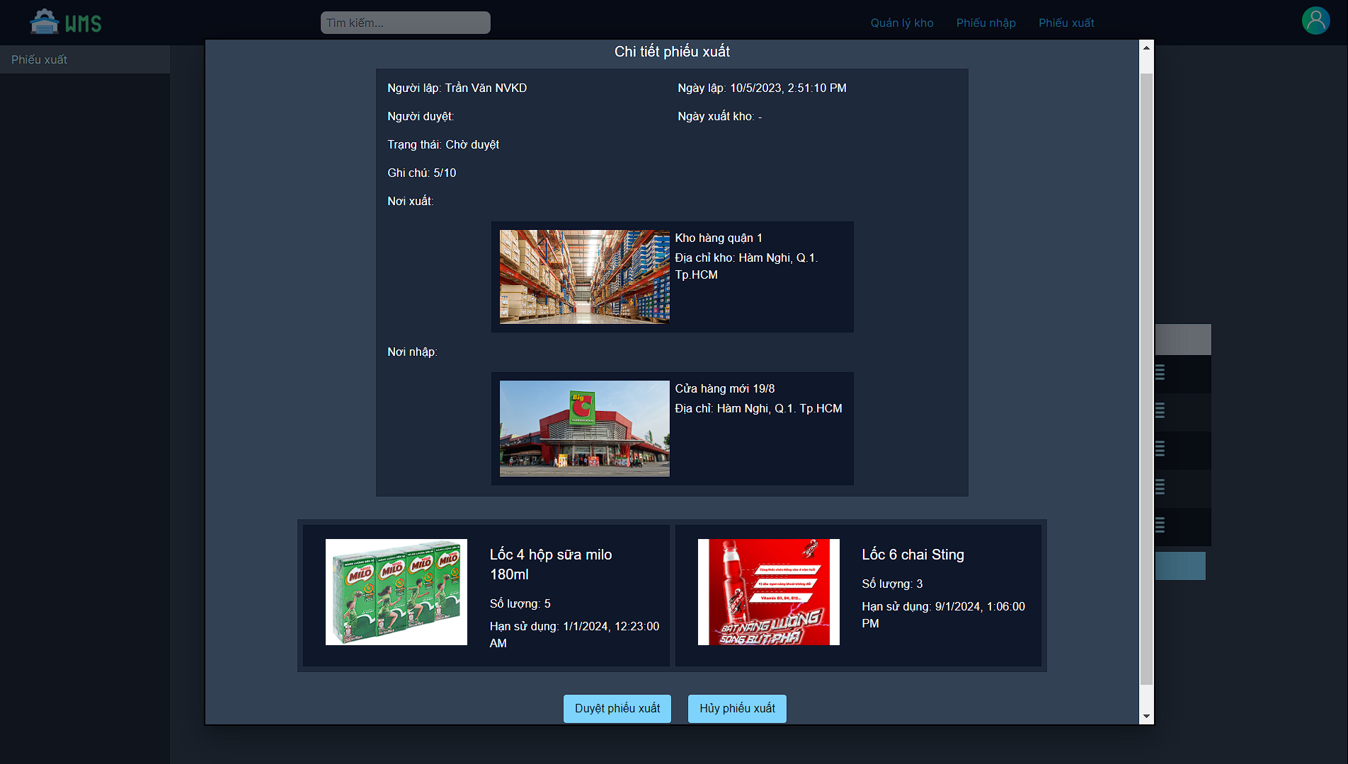
 |  |  |  |  |  | *Hình giao diện chính

Posts and Telecommunications Institute of Technology |  |  |  | Thiết kế |  |  | Tài liệu phát triển |  | Tên hệ thống |  | Quản lý kho hàng siêu thị |  | Người tạo | Trung Kiên | Ngày tạo | 2018-04-10
 |  |  |  |  |  |  |  |  |  |  |  |  | Người cập nhật |  | Ngày cập nhật
 |  |  |  |  |  |  |  |  | Màn hình (ID) |  | export_detail | Màn hình (Tên) | Chi tiết phiếu xuất

 | 8. Danh sách hạng mục

 |  | [Vùng hiển thị cố định]
 |  | № | Tên hạng mục |  | Control |  |  | Nội dung hiển thị |  |  |  | Ý nghĩa
 |  | 1 | Chi tiết phiếu xuất |  | TextView |  |  | Chi tiết phiếu xuất |  |  |  | Tiêu đề
 |  | 2 | Người lập |  | TextView |  |  | Người lập |  |  |  | mô tả tên người nhân viên lập phiếu
 |  | 3 | Người duyệt |  | TextView |  |  | Người duyệt |  |  |  | Mô tả người nhân viên duyệt phiếu
 |  | 4 | trạng thái |  | TextView |  |  | trạng thái |  |  |  | Mô tả trạng phiếu nhập
 |  | 5 | ghi chú |  | TextView |  |  | ghi chú |  |  |  | Mô tả ghi chú cho phiếu nhập
 |  | 6 | Ngày lập |  | TextView |  |  | Ngày lập |  |  |  | Mô tả ngày lập phiếu
 |  | 7 | Ngày xuất kho |  | TextView |  |  | Ngày xuất kho |  |  |  | Mô tả ngày xuấy kho
 |  | 8 | Nơi xuất |  | TextView |  |  | Nơi xuất |  |  |  | Mô tả nơi xuất
 |  | 7 | Nơi nhập |  | TextView |  |  | Nơi nhập |  |  |  | Mô tả nơi nhập
 |  | 8 | Hàng hóa |  | TextView |  |  | Hàng hóa trong phiếu xuất |  |  |  | Mô tả hàng hóa trong phiếu xuất

 |  | [Vùng nút]
 |  | № | Tên hạng mục |  | Control |  |  |  |  | Ghi chú
 |  | 1 | Duyệt phiếu xuất |  | Button |  |  |  |  | Chỉ hiển thị khi phiếu xuất ở trạng thái chờ duyệt
 |  | 2 | hủy phiếu xuất |  | Button |  |  |  |  | Chỉ hiển thị khi phiếu xuất ở trạng thái chờ duyệt

 | (5) Xem chi tiết phiếu xuất
Posts and Telecommunications Institute of Technology |  |  |  | Thiết kế |  |  | Tài liệu phát triển |  | Tên hệ thống |  | Quản lý kho hàng siêu thị |  | Người tạo | Trung Kiên | Ngày tạo | 2018-04-10
 |  |  |  |  |  |  |  |  |  |  |  |  | Người cập nhật |  | Ngày cập nhật
 |  |  |  |  |  |  |  |  | Màn hình (ID) |  | export_detail | Màn hình (Tên) | Chi tiết phiếu xuất

 | 9. Khái quát chức năng
 |  | (1) Hiển thị ban đầu
 |  |  | 1. Hiển thị màn hình ở trạng thái ban đầu
 |  | (2) Duyệt hoặc hủy phiếu xuất

Posts and Telecommunications Institute of Technology |  |  |  | Thiết kế |  |  | Tài liệu phát triển |  | Tên hệ thống |  | Quản lý kho hàng siêu thị |  | Người tạo | Trung Kiên | Ngày tạo | 2018-04-10
 |  |  |  |  |  |  |  |  |  |  |  |  | Người cập nhật |  | Ngày cập nhật
 |  |  |  |  |  |  |  |  | Màn hình (ID) |  | export_detail | Màn hình (Tên) | chi tiết phiếu xuất

 | 10. Xử lý chi tiết
 |  | (1) Hiển thị ban đầu
 |  |  | xem chi tiết ở 10.1

 |  | (2) Duyệt hoặc hủy phiếu xuất
 |  |  | xem chi tiết ở 10.2

